快速入门
Step 1: 建一个带插件命令的事件
1. 地图上建一个事件 2. 打开它 3. 添加一个新的插件命令 "This Event: Create New Randomized Shop" | 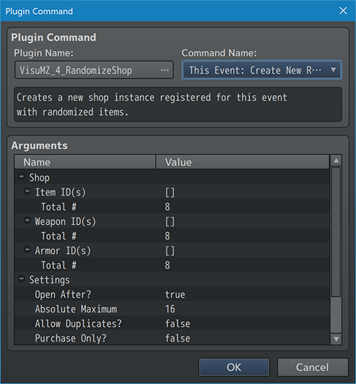

Step 2: 填充商店商品
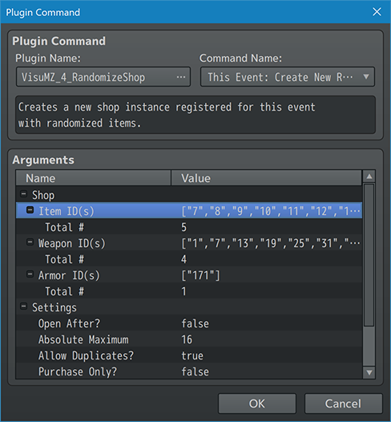 1. 保持插件打开状态。 2. 在"Item ID(s)", "Weapon ID(s)", "Armor ID(s)" 中添加ID 3. "Total #" 中填写每个类别的物品、武器、防具，从池中获取的物品数量。 4. 相应的调整其余的"Settings" 5. 对于"Open After?"，将其设置为true，即可立刻打开。 6. 点击OK，保存插件命令内容。 | 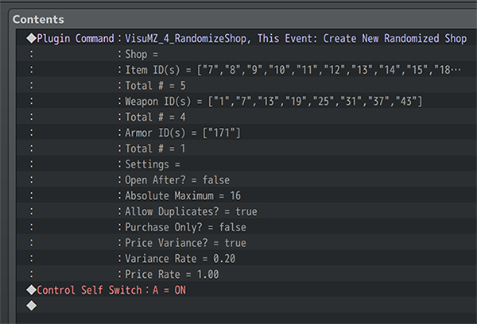

Step 3: 添加一个独立开关
1.插入插件命令后，添加一个独立开关。 2.将独立开关“A”设置为ON。 3.单击“确定”保存“独立开关”的内容。

Step 4: 新建一个页面
1.为事件创建一个新页面。 2.使新页面要求独立开关“A”处于ON状态才能显示。 3.记得给新的事件页面一个图形。 | 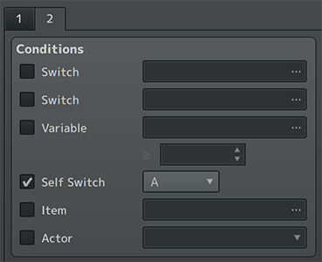

Step 5: 添加 "Open" 插件命令
1. 添加一个新的插件命令："This Event: Open Last Shop". 2. 点击OK保存插件命令的内容 3. 保存事件 4. 保存游戏并进行游戏测试

